상품제안서
모던오피스 하드 원목 데스크탑 독서대(소) | 상품코드: F26416

 |  |  |  |  |  |  | 02-412-0044 | www.easy1.co.kr
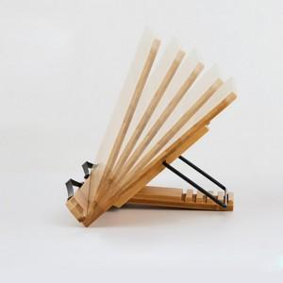

【상세/제작정보】 | 기본수량 미만 인쇄시 비용 추가

【인쇄/포장옵션】 | 레이저 / 포장불가능

【공급단가】 | 수량 | 100~ | 300~ | 500~ | 1,000~ | 3,000~
*VAT별도 | 단가 | 14,500원 | 14,260원 | 13,920원 | 13,570원 | 13,340원

【상품 URL】 | https://dev.easy1.co.kr:443/src/goods_detail.php?gdno=26416

